Sheet1
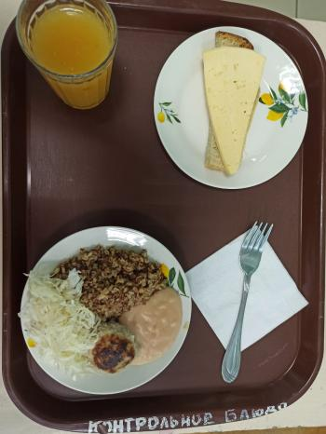
Школа | МБОУ Большекирсановская сош имени Героя Советского Союза Хайло В.А. |  |  | Отд./корп |  |  |  | День | 09/02/2023

Прием пищи | Раздел | № рец. | Блюдо | Выход, г | Цена | Калорийность | Белки | Жиры | Углеводы
Завтрак | гор.блюдо | 279/331 | Тефтели в сметанно-томатном соусе | 110.00 | 24.62 | 223.00 | 6.96 | 16.11 | 11.61
 | гор.напиток | 355 | Кисель из кураги ( с добавлением витамина С) | 180.00 | 9.94 | 139.14 | 0.80 | 0.05 | 29.48
 | хлеб | Н | Хлеб пшеничный | 30.00 | 2.32 | 69.00 | 2.28 | 0.24 | 14.10
 |  | 15 | Сыр порциями | 20.00 | 14.40 | 72.00 | 4.64 | 5.90 | 0.00
 |  | 52 | Капуста квашенная | 60.00 | 6.50 | 55.68 | 0.85 | 3.61 | 4.96
 |  | 302 | Каша рассыпчатая гречневая | 100.00 | 7.48 | 162.50 | 5.73 | 4.06 | 25.76
Завтрак 2 | фрукты

Обед | закуска
 | 1 блюдо |  | .
 | 2 блюдо
 | гарнир
 | сладкое
 | хлеб бел.
 | хлеб черн.

 |  |  |  | 500.00 | 65.26 | 721.32 | 21.26 | 29.97 | 85.91

